Calculator
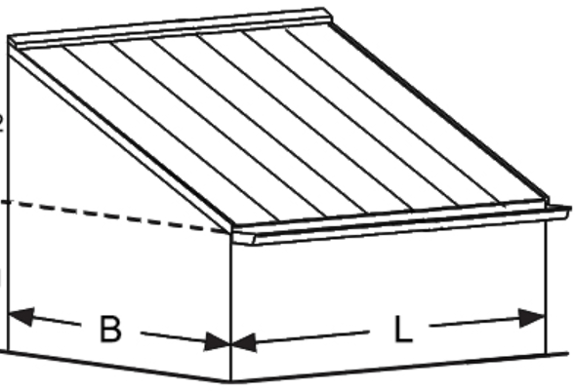
Afkoppeldeel |  | Afkoppelvlak |  | Af te koppelen |  |  |  | Te bufferen |  | Bufferen in berging |  |  |  |  |  |  |  | Bufferen in tuin |  |  |  |  |  | Balans | Opmerking
 |  |  |  |  |  |  |  | 30.00 | 1.80
Nr. | Omschrijving | Code | Omschrijving | lengte | breedte | opp | opp | Statisch | Dynamisch |  | Inhoud | lengte | breedte | diepte | Ø |  | berging | lengte | breedte | opp | opp | Waterschijf | Doorlaatbaarheid
 |  |  |  | [cm] | [cm] | [m2] | [m2] | [m3] | [l/min] |  | [liter] | [cm] | [cm] | [cm] | [cm] | [m3] | [m3] | [cm] | [cm] | [m2] | [m2] | [cm] | [cm/dag] | [m3]
1 |  | A |  |  |  |  | 0.00 | 0.00 | 0.00 |  |  |  |  |  |  |  | 0.00 |  |  |  | 0.00 |  | 50
 |  | B |  |  |  |  | 0.00 | 0.00 | 0.00 |  |  |  |  |  |  |  | 0.00 |  |  |  | 0.00
 |  | C |  |  |  |  | 0.00 | 0.00 | 0.00 |  |  |  |  |  |  |  | 0.00 |  |  |  | 0.00
 |  | D |  |  |  |  | 0.00 | 0.00 | 0.00 |  |  |  |  |  |  |  | 0.00 |  |  |  | 0.00
 |  | E |  |  |  |  | 0.00 | 0.00 | 0.00 |  |  |  |  |  |  |  | 0.00 |  |  |  | 0.00
 |  | F |  |  |  |  | 0.00 | 0.00 | 0.00 |  |  |  |  |  |  |  | 0.00 |  |  |  | 0.00 |  | Tijd [h:m]
 |  |  |  |  |  |  | 0.00 | 0.00 | 0.00 |  |  |  |  |  |  |  | 0.00 |  |  |  | 0.00 | 0.00 |  | 0.00
2 |  | G |  |  |  |  | 0.00 | 0.00 | 0.00 |  |  |  |  |  |  |  | 0.00 |  |  |  | 0.00 |  | 50
 |  | H |  |  |  |  | 0.00 | 0.00 | 0.00 |  |  |  |  |  |  |  | 0.00 |  |  |  | 0.00
 |  | I |  |  |  |  | 0.00 | 0.00 | 0.00 |  |  |  |  |  |  |  | 0.00 |  |  |  | 0.00
 |  | J |  |  |  |  | 0.00 | 0.00 | 0.00 |  |  |  |  |  |  |  | 0.00 |  |  |  | 0.00
 |  | K |  |  |  |  | 0.00 | 0.00 | 0.00 |  |  |  |  |  |  |  | 0.00 |  |  |  | 0.00
 |  | L |  |  |  |  | 0.00 | 0.00 | 0.00 |  |  |  |  |  |  |  | 0.00 |  |  |  | 0.00 |  | Tijd [h:m]
 |  |  |  |  |  |  | 0.00 | 0.00 | 0.00 |  |  |  |  |  |  |  | 0.00 |  |  |  | 0.00 | 0.00 |  | 0.00
3 |  | M |  |  |  |  | 0.00 | 0.00 | 0.00 |  |  |  |  |  |  |  | 0.00 |  |  |  | 0.00 |  | 50
 |  | N |  |  |  |  | 0.00 | 0.00 | 0.00 |  |  |  |  |  |  |  | 0.00 |  |  |  | 0.00
 |  | O |  |  |  |  | 0.00 | 0.00 | 0.00 |  |  |  |  |  |  |  | 0.00 |  |  |  | 0.00
 |  | P |  |  |  |  | 0.00 | 0.00 | 0.00 |  |  |  |  |  |  |  | 0.00 |  |  |  | 0.00
 |  | Q |  |  |  |  | 0.00 | 0.00 | 0.00 |  |  |  |  |  |  |  | 0.00 |  |  |  | 0.00
 |  | R |  |  |  |  | 0.00 | 0.00 | 0.00 |  |  |  |  |  |  |  | 0.00 |  |  |  | 0.00 |  | Tijd [h:m]
 |  |  |  |  |  |  | 0.00 | 0.00 | 0.00 |  |  |  |  |  |  |  | 0.00 |  |  |  | 0.00 | 0.00 |  | 0.00
4 |  | S |  |  |  |  | 0.00 | 0.00 | 0.00 |  |  |  |  |  |  |  | 0.00 |  |  |  | 0.00 |  | 50
 |  | T |  |  |  |  | 0.00 | 0.00 | 0.00 |  |  |  |  |  |  |  | 0.00 |  |  |  | 0.00
 |  | V |  |  |  |  | 0.00 | 0.00 | 0.00 |  |  |  |  |  |  |  | 0.00 |  |  |  | 0.00
 |  | W |  |  |  |  | 0.00 | 0.00 | 0.00 |  |  |  |  |  |  |  | 0.00 |  |  |  | 0.00
 |  | X |  |  |  |  | 0.00 | 0.00 | 0.00 |  |  |  |  |  |  |  | 0.00 |  |  |  | 0.00
 |  | Y |  |  |  |  | 0.00 | 0.00 | 0.00 |  |  |  |  |  |  |  | 0.00 |  |  |  | 0.00 |  | Tijd [h:m]
 |  |  |  |  |  |  | 0.00 | 0.00 | 0.00 |  |  |  |  |  |  |  | 0.00 |  |  |  | 0.00 | 0.00 |  | 0.00
5 |  | Z |  |  |  |  | 0.00 | 0.00 | 0.00 |  |  |  |  |  |  |  | 0.00 |  |  |  | 0.00 |  | 50
 |  | AA |  |  |  |  | 0.00 | 0.00 | 0.00 |  |  |  |  |  |  |  | 0.00 |  |  |  | 0.00
 |  | AB |  |  |  |  | 0.00 | 0.00 | 0.00 |  |  |  |  |  |  |  | 0.00 |  |  |  | 0.00
 |  | AC |  |  |  |  | 0.00 | 0.00 | 0.00 |  |  |  |  |  |  |  | 0.00 |  |  |  | 0.00
 |  | AD |  |  |  |  | 0.00 | 0.00 | 0.00 |  |  |  |  |  |  |  | 0.00 |  |  |  | 0.00
 |  | AE |  |  |  |  | 0.00 | 0.00 | 0.00 |  |  |  |  |  |  |  | 0.00 |  |  |  | 0.00 |  | Tijd [h:m]
 |  |  |  |  |  |  | 0.00 | 0.00 | 0.00 |  |  |  |  |  |  |  | 0.00 |  |  |  | 0.00 | 0.00 |  | 0.00
6 |  | AF |  |  |  |  | 0.00 | 0.00 | 0.00 |  |  |  |  |  |  |  | 0.00 |  |  |  | 0.00 |  | 50
 |  | AG |  |  |  |  | 0.00 | 0.00 | 0.00 |  |  |  |  |  |  |  | 0.00 |  |  |  | 0.00
 |  | AH |  |  |  |  | 0.00 | 0.00 | 0.00 |  |  |  |  |  |  |  | 0.00 |  |  |  | 0.00
 |  | AI |  |  |  |  | 0.00 | 0.00 | 0.00 |  |  |  |  |  |  |  | 0.00 |  |  |  | 0.00
 |  | AJ |  |  |  |  | 0.00 | 0.00 | 0.00 |  |  |  |  |  |  |  | 0.00 |  |  |  | 0.00
 |  | AK |  |  |  |  | 0.00 | 0.00 | 0.00 |  |  |  |  |  |  |  | 0.00 |  |  |  | 0.00 |  | Tijd [h:m]
 |  |  |  |  |  |  | 0.00 | 0.00 | 0.00 |  |  |  |  |  |  |  | 0.00 |  |  |  | 0.00 | 0.00 |  | 0.00

Naslag
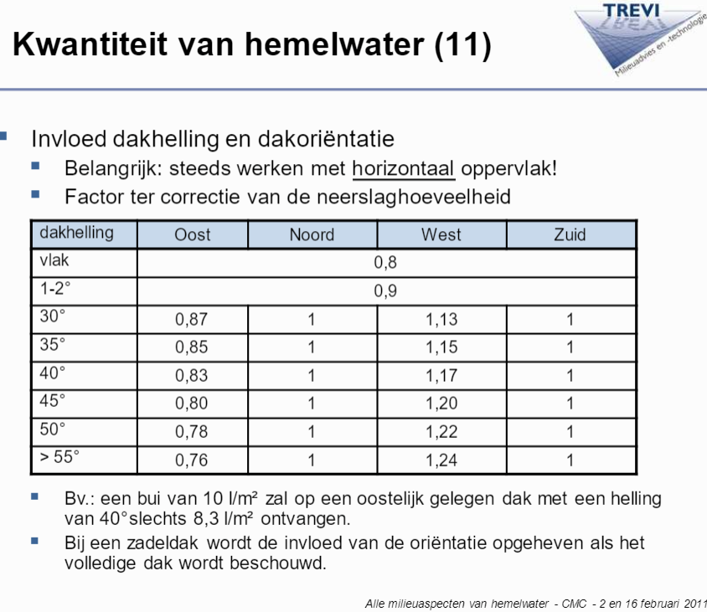
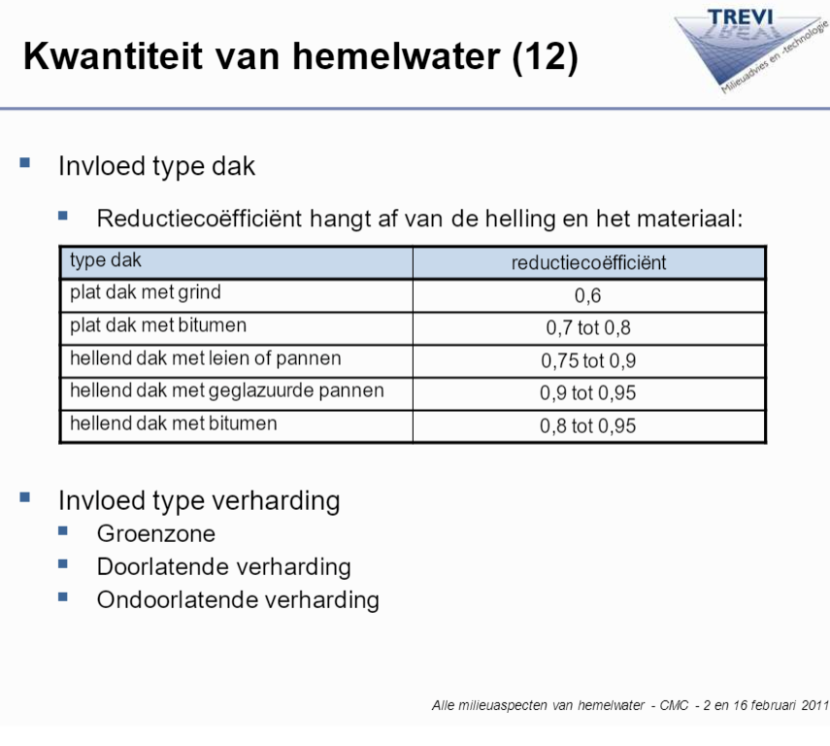
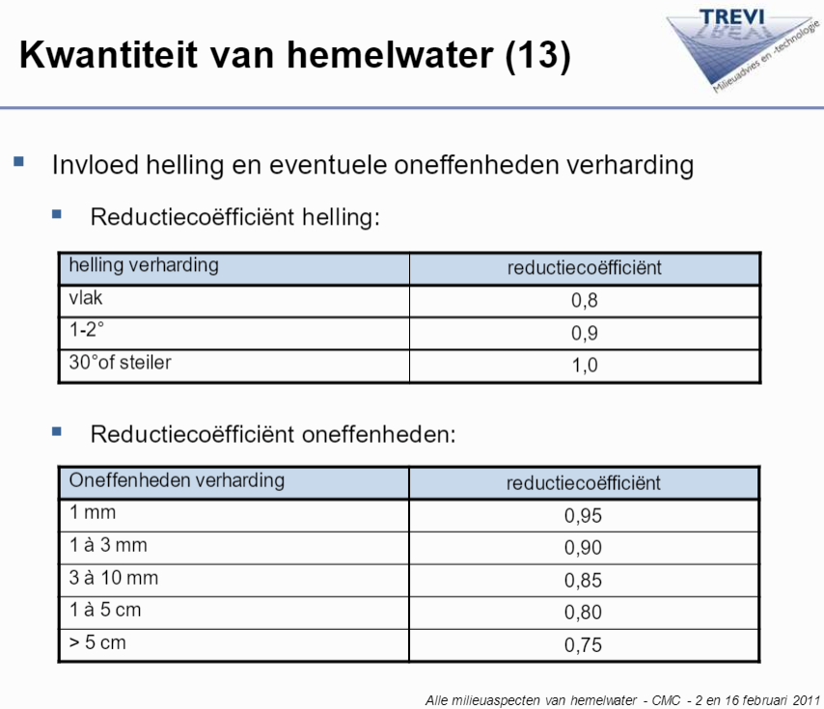

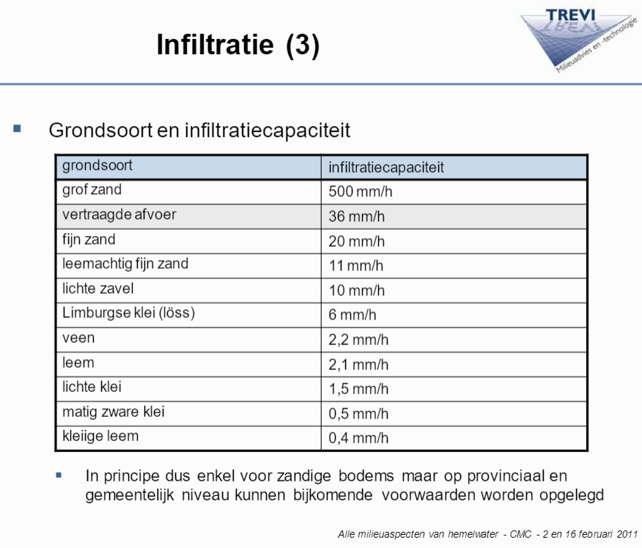

 |  | Regenton | 50% | Max. waterschijf | 5 cm
 |  | Tank | 20%

 |  | Bron: afspraak met Gemeente |  | Bron: afspraak met Gemeente

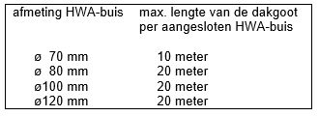
 |  | Aggregaat ondergrondse voorzieningen.
 |  | Bij de dimensionering mag uitgegaan worden van het volgende percentage holle ruimte:
 |  | Kunststof infiltratiekratten (c.q.-units): 95 %.
 |  | Grind, gradatie 16/ 32: 30%
 |  | Lava, gradatie 16/ 32: 48%

 |  | Bron:
 |  | AFKOPPELKANSENKAART GEMEENTE SINT-MICHIELSGESTEL
 |  | 10-Dec-07
 |  | 110503/ ZF7/ 212/ 200

 | https://www.nedzink.com/nl-be/hemelwaterafvoersystemen-h-w-a/berekening-hwa-capaciteit/

https://docplayer.nl/9779950-Alle-milieuaspecten-van-hemelwater.html

